Zarovnání
Zarovnání a ohraničení
Přečtěte si pozorně pravidla binga na těchto stránkách. Připravte si zde v Excelu hrací kartu podle vzoru a pravidel. Zahrajte si třídní bingo o ceny. Buňky s uhodnutými čísly si během hry obarvujte.

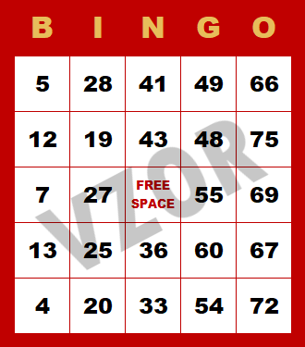

Formát buněk
Vývoj ceny Bitcoinu v čase
Formát buněk
Zvolte vhodný formát buněk. | Datum | hodnota (CZK) | Změna
Všimněte si, že se změny projeví | 2020-08-01 | 262230.0748 | v procentech
i v grafu. | 2020-09-01 | 262762.7212 | 0.002031218
 | 2020-10-01 | 243010.4062 | -0.075171679
 | 2020-11-01 | 321700.2488 | 0.323812646
 | 2020-12-01 | 408501.4658 | 0.269820174
 | 2021-01-01 | 629599.8061 | 0.541242465
 | 2021-02-01 | 721433.4672 | 0.145860371
 | 2021-03-01 | 1048110.2740 | 0.452816263
 | 2021-04-01 | 1300873.8092 | 0.241161204
 | 2021-05-01 | 1217685.5155 | -0.063948012
 | 2021-06-01 | 763512.7193 | -0.372980372
 | 2021-07-01 | 753440.8914 | -0.013191434

Na tabulce napravo si vyzkoušej, | Vstupné na evropské památky
že vše, co jsme se doteď učili, | Paříž | euro | Londýn | libra | volný termín | volný čas v termínu
můžeš nastavit ve Formátu čísla. | Eiffelova věž | 26.1 | Buckinghamský palác | 26.5 | 2023-01-20 | 8:15:00
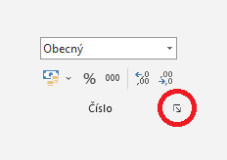
 | Vítězný oblouk | 13 | Westminsterský palác | 19.5 | 2023-02-22 | 9:45:00
 | Bazilika Sacré-Coeur | 0 | Westminsterské opatství | 24 | 2023-10-31 | 13:20:00
 | Muzeum Louvre | 17 | Katedrála svatého Pavla | 20 | 2023-11-23 | 9:15:00
 | Pantheon | 11.5 | Tower Bridge | 10.6 | 2023-11-27 | 14:45:00
 | Invalidovna | 14 | Royal Albert Hall | 14.25 | 2024-06-22 | 10:30:00
 | Pařížské katakomby | 14 | London Eye | 30 | 2024-09-20 | 12:40:00
 | Zámek Vincennes | 11.5 | Kensingtonský palác | 19.3 | 2024-10-11 | 11:55:00
 | Musée d´Orsay | 16 | The Tower of London | 27.2 | 2024-12-24 | 15:15:00

